Chart
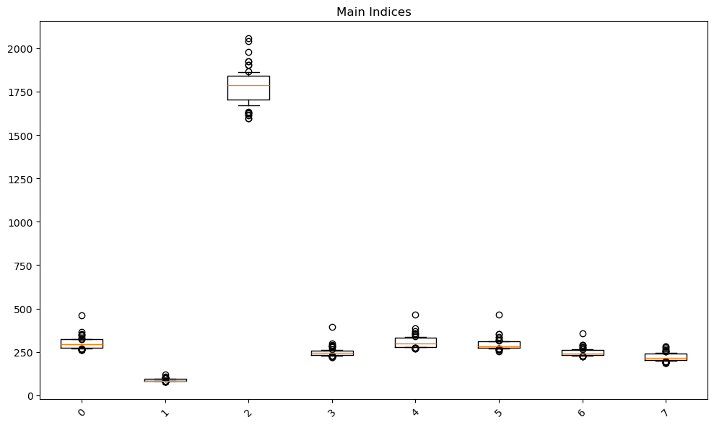
H0A0,C0A0,H0DI,H0ND,HXNM,HW4S,H0FA,H0CS | H0A0 | C0A0 | H0DI | H0ND | HXNM | HW4S | H0FA | H0CS

H0A0,C0A0,H0DI,H0ND,HXNM,HW4S,H0FA,H0CS

